상품제안서
유니콘 무소음 블루투스 듀얼 충전식 마우스 | 상품코드: S37684

 |  |  |  |  |  |  | 02-713-8555 | www.synergygift.co.kr
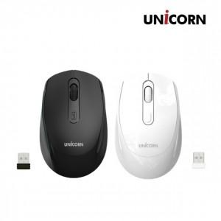

【상세/제작정보】

【인쇄/포장옵션】 | 레이저, 스티커 / 포장지포장

【공급단가】 | 수량 | 50~ | 100~ | 500~ | 1,000~ | 2,000~
*VAT별도 | 블랙 | 6,730원 | 6,630원 | 6,470원 | 6,210원 | 5,950원
 | 화이트 | 6,730원 | 6,630원 | 6,470원 | 6,210원 | 5,950원

【상품 URL】 | https://www.synergygift.co.kr:443/src/goods_detail.php?gdno=37684

